상품제안서
기역자 모니터 메모보드(주문제작형) | 상품코드: F24963

 |  |  |  |  |  |  | 02-412-0044 | www.easy1.co.kr
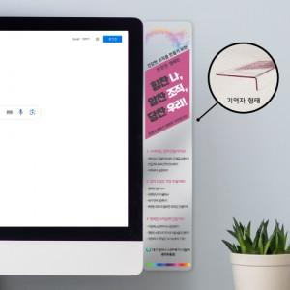 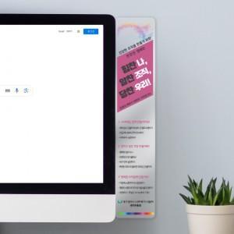

【상세/제작정보】 | 투명 아크릴 UV인쇄(풀칼라인쇄, 뒷면 백색인쇄) 무지 종이상자 포장

【인쇄/포장옵션】 | 풀칼라 / 포장불가능

【공급단가】 | 수량 | 500~ | 1,000~ | 3,000~ | 5,000~ | 10,000~
*VAT별도 | 단가 | 4,450원 | 4,290원 | 4,120원 | 3,960원 | 3,860원

【상품 URL】 | https://dev.easy1.co.kr:443/src/goods_detail.php?gdno=24963

